Mineral
 | Investigación Metalúrgica No. 18513 |  |  |  |  |  |  | Investigación Metalúrgica No. 18513 |  |  |  |  |  | Investigación Metalúrgica No. 18513

 | COMPOSITO ROM 1 |  |  |  |  |  |  | COMPOSITO ROM 1 |  |  |  |  |  | COMPOSITO ROM 1

 | Cliente: | El Molle Verde S.A.C. |  | Operador: | E. Huatuco |  |  | Cliente: | El Molle Verde S.A.C. |  | Operador: | E. Huatuco |  | Cliente: | El Molle Verde S.A.C. |  | Operador: | E. Huatuco
 | Proyecto: | Trapiche |  | Fecha: | Jul. 04/24 |  |  | Proyecto: | Trapiche |  | Fecha: | Jul. 04/24 |  | Proyecto: | Trapiche |  | Fecha: | Jul. 04/24
 | Muestra: | ROM 1 |  |  |  |  |  | Muestra: | ROM 1 |  |  |  |  | Muestra: | ROM 1

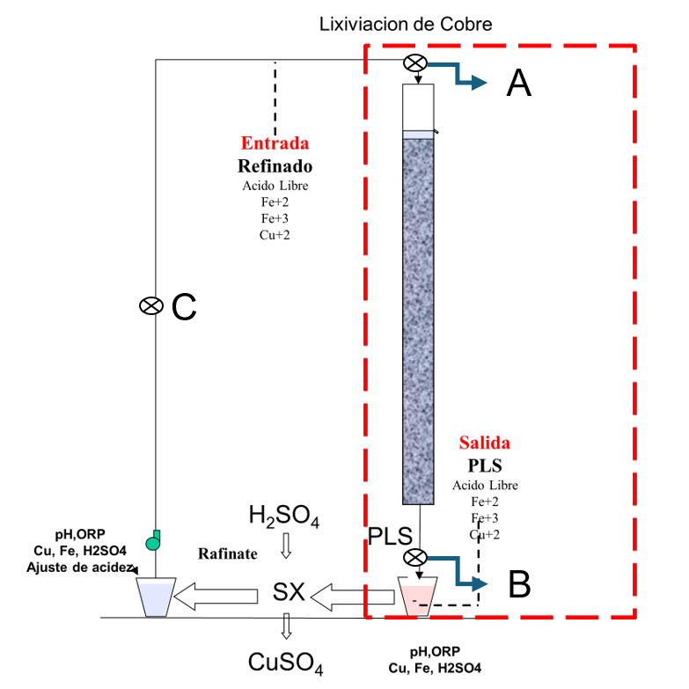
 | Descripción: | Curado y Aglomeración |  |  |  |  |  | Descripción: | Prueba de Aglomeración

 |  | Descripción | Unidad | Valor |  |  |  |  | Descripción | Unidad | Valor

 |  | Densidad bulk | kg/l |  |  |  |  |  | Peso Seco | kg | 7474.5
 |  | Cu | % | 0.10 |  |  |  |  | Peso Inicial Humedo | kg | 7511.9
 |  | Fe | % | 2.63 |  |  |  |  | Peso Final Curado | kg | 7511.9
 |  | Cu H2SO4 | % | 0.045 |  |  |  |  | *ILS | g | 0
 |  | Cu CN | % | 0.020 |  |  |  |  | Ácido | g | 0
 |  | Cu Residual | % | 0.027 |  |  |  |  | Densidad de ILS | g/cc | 0
 |  |  |  |  |  |  |  |  | **Volumen de la solución | cc | 0
 |  |  |  |  |  |  |  |  | Tiempo | h | 8
 |  |  |  |  |  |  |  |  | Humedad del mineral | % | 0.50
 | Resumen de cambios en las pruebas: |  |  |  |  |  |  |  | Humedad de curado | % | 0

 |  |  |  |  |  |  |  |  | *ILS: Cu= 0 g/kg, Ácido= 0 g/Kg , FeT= 0 g/Kg, Fe+2= 0 g/Kg
1) | El 02/12/2022 se cargo la columnas. |  |  |  |  |  |  |  | **Volumen total (Acido Ind.+Refino+Humedad Mineral)
2) | El 04/01/2023 empieza el regado por 8 horas diarias a pH=2.5 con H2SO4=0.1g/kg. |  |  |  |  |  |  | Descripción: | Prueba de Curado
3) | El 24/03/2023 Se inica la recirculación de la solución obtenida ( PLS ) y se acondiciona a un ph = 1.5 elevando H2SO4=3.3g/kg. El riego es de 8 horas al dia.
4) | El 14/07/2023 empieza el regado continuo, 24 horas de regado el volumen subio de 15L a 45L. |  |  |  |  |  |  |  | Descripción | Unidad | Valor
5) | El 16/07/2023 Se empieza a insuflar aire. |  |  |  |  |  |  |  | *H2SO4 | kg/t | 0.0
6) | El 25/07/2023 se subio la temperatura de Ambiente a 25°C. |  |  |  |  |  |  |  | Concentración H2SO4 | g/l | 0
7) | El 17/09/2023 Se cambia la solucion de regado por una con Sales elevadas por 2 dias y se recircula. |  |  |  |  |  |  |  | Tiempo | días | ---
8) | El 31/10/23 se pasa SX ya que el Cobre subio hasta 1g/kg. |  |  |  |  |  |  |  | Temperatura Ambiental | ºC | 5
9) | El 10/01/2024 hasta el 19/01/2024Se intercambia solucion de regado de la columna reactor |  |  |  |  |  |  |  | Temperatura Aglomerado | ºC | 3
 | para incrementar el Fe Total de 3g/kg a 20g/kg y ver si la columna convierte el Fe+2 a Fe+3.
10) | El 06/02/2024 se cambia la solución de riego por el acumulado del Reactor 2 |  |  |  |  |  |  |  | * Acido total en el curado y Refino
11) | El 08/02/2024 se cambia alimento de la columna 1metro(PLS)
12) | El 16/02/2024 s e cambia alimento de la columna 1metro(PLS) |  |  |  |  |  |  |  |  |  |  |  |  |  | Consumo Ácido Total= | A-B
 |  |  |  |  |  |  |  |  |  |  |  |  |  |  | Consumo Gangas= | A-C

 |  |  |  |  |  |  |  |  |  |  |  |  |  |  | Consumo Ácido Total= | H2SO4 (Agregado en el Alimento)- H2SO4 ( PLS)
 |  |  |  |  |  |  |  |  |  |  |  |  |  |  | Consumo Cu= | H2SO4 (Acido devuelto por el Cu)
 |  |  |  |  |  |  |  |  |  |  |  |  |  |  | Consumo Gangas= | Consumo Acido Total - Consumo Cu

 |  |  |  |  |  |  |  |  |  |  |  |  | 1.17 | 5.6

 |  |  |  |  |  | 50500 | 0 | 1.7 | 612 | 11.8 | 10.7 | 25 |  | 0.29037294016
 |  |  |  |  |  | 51000 | 0 | 1.75 | 615 | 11.6 | 10.8 | 25.1
 |  |  |  |  |  | 51050 | 0 | 1.79 | 618 | 11.5 | 10.9 | 25 |  | 0.29037294016
 |  |  |  |  |  | 50600 | 0 | 1.8 | 620 | 11.5 | 10.8 | 25.1 |  | 0.290625

Se alimenta solucion de Reactor 1 y 2 |  |  |  |  |  | 100500 | 0 | 1.82 | 625 | 10.3 | 10.6 | 25 |  | 0.29012131716

Rec Cu
Extracción de Cobre vs Tiempo ROM 1 Lix
1 | 0.0
2 | 0.0
3 | 0.0
4 | 0.0
5 | 0.0
6 | 0.0
7 | 0.0
8 | 0.0
9 | 0.0
10 | 0.0
11 | 0.0
12 | 0.0
13 | 0.0
14 | 0.0
15 | 0.0
16 | 0.0
17 | 0.0
18 | 0.0
19 | 0.0
20 | 0.0
21 | 0.0
22 | 0.0
23 | 0.0
24 | 0.0
25 | 0.0
26 | 0.0
27 | 0.0
28 | 0.0
29 | 0.0
30 | 0.0
31 | 0.0
32 | 0.0
33 | 0.0
34 | 0.0
35 | 0.0
36 | 0.0
37 | 0.0
38 | 0.0
39 | 0.0
40 | 0.0
41 | 0.0
42 | 0.0
43 | 0.0
44 | 0.0
45 | 0.0
46 | 0.0
47 | 0.0
48 | 0.0
49 | 0.0
50 | 0.0
...

pH,EMF
pH y ORP vs Tiempo ROM 1 Lix
 | pH | ORP
1
2
3
4
5
6
7
8
9
10
11
12
13
14
15
16
17
18
19
20
21
22
23
24
25
26
27
28
29 | 6.0 | 260
30 | 5.5 | 340
31 | 5.2 | 345
32 | 5.0 | 349
33 | 5.0 | 350
34 | 4.9 | 351
35 | 4.9 | 352
36 | 4.9 | 350
37 | 4.9 | 351
38 | 4.9 | 349
39 | 4.9 | 348
40 | 4.9 | 349
41 | 4.9 | 347
42 | 4.9 | 348
43 | 4.9 | 347
44 | 4.9 | 346
45 | 4.8 | 347
46 | 4.8 | 346
47 | 4.8 | 348
48 | 4.8 | 349
49 | 4.8 | 350
50 | 4.8 | 352
...

